Hoja1

INFORME 0456-08-2026 | ADM-QUIMDES

I. DATOS DEL CLIENTE: |  |  |  |  |  | SOFA CAFÉ - MIRAFLORES
 | SOFA CAFÉ
Razón Social | JR. ROCA VERGALLO 308 - MAGDALENA
Dirección | JR. ROCA VERGALLO 308-LOCAL 104- MAGDALENA |  |  |  |  | Teléfono 2
Ruc |  |  |  |  |  | Correo

II. DATOS DEL SERVICIO REALIZADO:
 | LIMPIEZA DE TRAMPA DE GRASA |  |  |  |  |  | 03/10/2026
Servicio | DESENGRASANTE / BIODET D3 |  |  |  |  | Fecha del Servicio |  | 2026-10-01
Producto utilizado | LIMPIEZA MECANICA Y LAVADO A PRESION |  |  |  |  | COCINA

Método de aplicación | LIMPIEZA MECANICA |  |  |  |  | Área(s) tratada(s) |  | COCINA
Áreas No Tratadas

III. DESCRIPCION DE ACTIVIDADES:

OK/POSTERIOR
Áreas y Observaciones | RA | RL | D | PI | IR | Descripcion y Acciones Preventivas / Correctivas |  |  | RECOMENDACIONES | Grado de Acción
TODO EL LOCAL (COCINA) |  |  |  |  |  | Durante la realización de las labores de los servicios solicitados en las instalaciones del cliente SOFA CAFE, ubicadas en el distrito de MIRAFLORES, se observaron las siguientes condiciones: 1. COCINA: A) Servicio de Limpieza de trampa de grasa: Se procedió a realizar la inspección inicial de la trampa de grasa, verificando el nivel de acumulación de residuos. Posteriormente, se efectuó el retiro manual del exceso de sólidos y grasas adheridas, depositándolos en contenedores adecuados para su correcta disposición. Una vez retirada la carga de residuos, se procedió al lavado interno de la trampa utilizando agua a presión y desengrasante biodegradable, asegurando la remoción de grasas incrustadas en las paredes y rejillas. Finalmente, se enjuagó con agua limpia y se dejó la trampa operativa, libre de residuos yolores, garantizando el adecuado flujo del sistema de drenaje. |  |  | 1. Realizar la limpieza de la trampa de grasa de forma MENSUAL , para evitar la acumulación excesiva de grasas y lodos. 2. Evitar el vertido directo de aceites, restos de alimentos y residuos sólidos en los lavaderos, mediante la instalación de rejillas o mallas de retención en los desagües. Se recomienda reforzar la limpieza y la adecuada disposición de residuos. 3. verifiicar las tuberias de conexion para detectar obstrucciones, acumulacion de grasas o residuos, fugas y daños estructurales. Se recomienda realizar esta verificacion de manera periodica. 4. En relación al uso inadecuado de la trampa de grasas esto podria generar el pago de una multa o la suspensión de operaciones o la revocación de la licencia de funcionamiento | OK/POSTERIOR

ESCALA DE VALORACION PARA LA CLASIFICACION DE PROBLEMAS OBSERVADOS

 |  | CLASE | POTENCIAL DE PROBLEMAS OBSERVADOS |  |  | GRADO DE ACCIÓN
 |  | A | Podría ocasionar la rápida atracción, refugio y propagación de insectos y/o roedores al interior del área ubicado ocasionando daños a la propiedad, insumos o incomodidad a los trabajadores y clientes. |  |  | INMEDIATO
 |  | B | Podría ocasionar las ligeras atracciones de insectos y roedores al área y lograr su propagación próximamente. |  |  | PRONTO
 |  | C | No se presenta zonas de riesgo, leves observaciones que se subsanan diariamente. |  |  | OK / POSTERIOR

IV. BENEFICIOS:

1.Realizar la limpieza de trampas de grasa con una frecuencia adecuada ayuda a evitar el taponamiento de las tuberías de desagüe. 2.También se evita la salida de malos olores. 3. Mantener los valores máximos admisibles dentro del rango permitido, cumpliendo la norma sanitaria y ambiental vigente. 4. Evita multas de Sedapal.

V. RECOMENDACIÓN IMPORTANTE:

Se recomienda mantener de forma constante el mantenimiento preventivo de manera MENSUAL de la trampa de grasa, por normativa y compromiso con el medio ambiente a fin de garantizar su correcto funcionamiento para evitar atoros, desbordes y olores desagradables en el área de cocina y reforzar la limpieza continua del lavadero, asegurando la eliminación inmediata de restos de comida y su adecuada disposición, a fin de prevenir obstrucciones y la proliferación de plagas.

VI. REGISTRO FOTOGRAFICO DE LA VISITA TECNICA

LIMPIEZA DE TRAMPA |  | 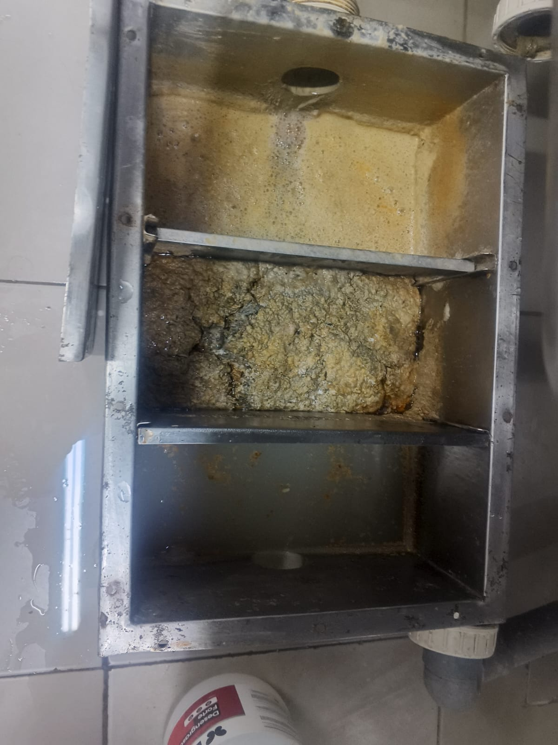 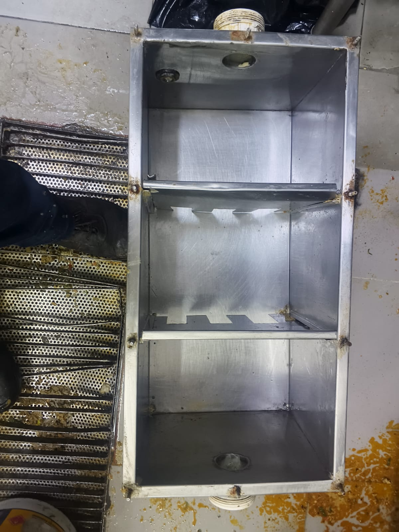

VIII. CONCLUSION:

La limpieza y mantenimiento mensual de la trampa de grasa es un control operativo clave para asegurar el desempeño eficiente del sistema sanitario y la protección ambiental. Al contratar este servicio con QUIMDES, se garantiza la prevención de obstrucciones y olores, el cumplimiento normativo con reducción del riesgo de sanciones, la prolongación de la vida útil de las instalaciones y el mantenimiento de condiciones seguras e higiénicas para personal y usuarios. QUIMDES cuenta con personal técnico especializado y equipamiento adecuado para asegurar un servicio profesional, continuo y alineado con los estándares ambientales y operativos requeridos. ¡Confíe en nosotros para un servicio profesional!

Atentamente,

